2 pavyzdys
5. | VIETOS PROJEKTO FINANSINIS PLANAS
I | II | III | IV | V | VI | VII | VIII | IX
Eil. | Tinkamų finansuoti išlaidų pavadinimai | Planuojamų išlaidų kainos pagrindimas | Planuojamų išlaidų suma, Eur (įskaitant nuosavą indėlį) |  |  |  | Prašoma finansuoti suma, Eur be PVM | Prašoma finansuoti suma, Eur su PVM
Nr. |  |  | be PVM |  | su PVM | Iš jų, veiklų rangos išlaidų suma*

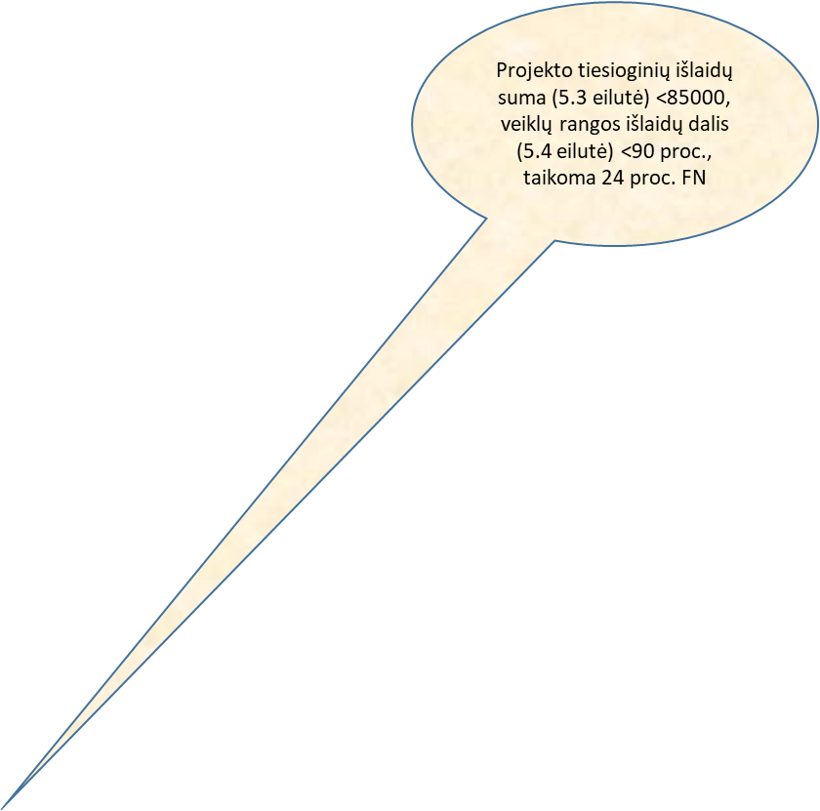
 |  |  |  | PVM
5.1.
5.1.1. | Naujų prekių įsigijimo:
5.1.1.1. | Prekė X |  |  |  | 10000 | 10000
5.1.2. | Darbų ir paslaugų įsigijimo:
5.1.2.1. | Pastato remontas | Perkami rangos darbai |  |  | 45000 | 45000
5.1.3. | Bendrosios išlaidos:
5.1.3.1. | Konsultacijos dėl poveikio aplinkai vertinimo | Galimybių studiją rengia pareiškėjas, perkamos tik konsultacijos dėl poveikio aplinkai vertinimo |  |  | 2000 | 0
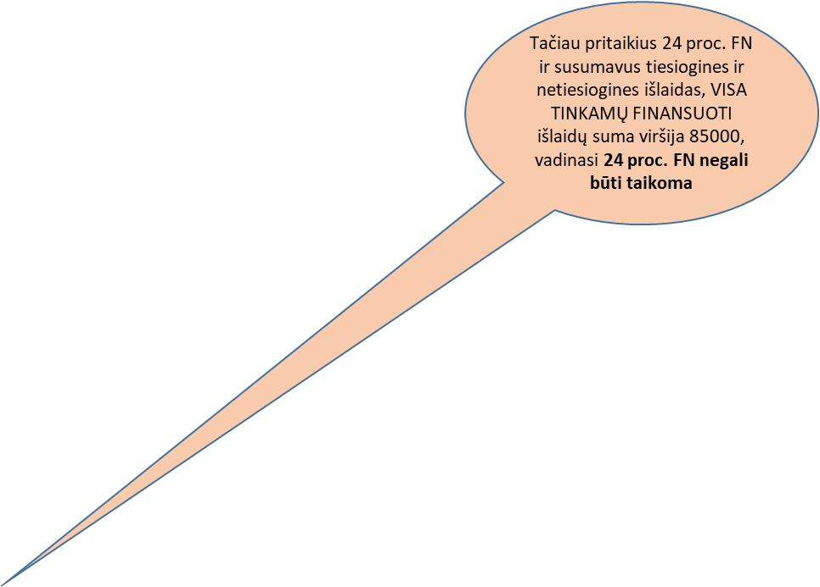
5.1.3.<...> | Viešinimo išlaidos
 | Plakato leidyba |  |  |  | 2000 | 2000
5.1.5. | Įnašas natūra:
5.1.5.1. | Savanoriškas darbas
5.1.5.1.1. |  |  |  |  | 7000 | 0
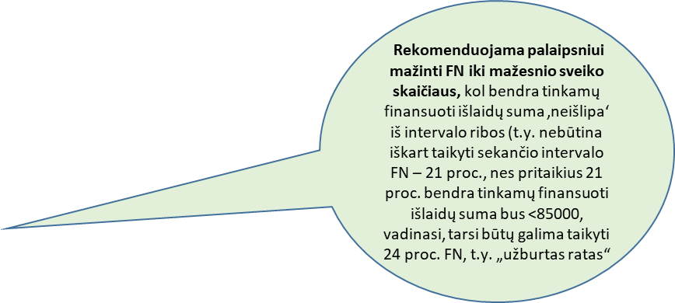
5.1.5.2. | Nekilnojamasis turtas
5.1.5.2.1. |  |  |  |  | 3000 | 3000
5.1.6. | Netiesioginės išlaidos
5.1.6.1. | Iš viso tiesioginių išlaidų (Eur): |  |  |  | 69000 | 60000
5.1.6.2. | Veiklų rangos išlaidų dalis (nuo visų tiesioginių projekto išlaidų), proc. |  |  |  |  | 86.96
5.1.6.3. | Fiksuotoji norma netiesioginėms išlaidoms apmokėti, proc. |  | 24 23
5.1.6.4. | Netiesioginės išlaidos (Eur): |  |  |  | 16560
 |  |  |  |  | 15870
2005-01-07 | Iš viso tinkamų finansuoti išlaidų (Eur): |  |  |  | 85560
 |  |  |  |  | 84870

